着工建築物
 | 31. 着工建築物（人口１人当たり工事費予定額）

 | 時点 2017(H29)年度（毎年） |  |  |  |  |  |  |  |  |  | 平 均 値 | 183
 | 単位 千円，棟（むね） |  |  |  |  |  |  |  |  |  | 標準偏差 | 99
 | 市町村名 | 指標 | 順位 |  | #REF! | 着工建築物数 | 市町村名 | 指標 | 順位 |  | #REF! | 着工建築物数

 | 千葉県 | 219 |  | － |  | 30,818 | 八街市 | 102 |  | 48 |  | 217
 | 千葉市 | 258 |  | 10 |  | 4,185 | 印西市 | 453 |  | 2 |  | 1,020
 | 銚子市 | 109 |  | 42 |  | 223 | 白井市 | 168 |  | 25 |  | 295
 | 市川市 | 222 |  | 15 |  | 1,882 | 富里市 | 110 |  | 41 |  | 248
 | 船橋市 | 217 |  | 17 |  | 2,889 | 南房総市 | 103 |  | 47 |  | 168
 | 館山市 | 201 |  | 20 |  | 270 | 匝瑳市 | 171 |  | 23 |  | 151
 | 木更津市 | 264 |  | 9 |  | 943 | 香取市 | 233 |  | 13 |  | 382
 | 松戸市 | 130 |  | 35 |  | 2,102 | 山武市 | 63 |  | 53 |  | 176
 | 野田市 | 171 |  | 23 |  | 1,026 | いすみ市 | 130 |  | 35 |  | 190
 | 茂原市 | 117 |  | 38 |  | 455 | 大網白里市 | 116 |  | 39 |  | 246
 | 成田市 | 603 |  | 1 |  | 647 | 酒々井町 | 292 |  | 6 |  | 141
 | 佐倉市 | 105 |  | 46 |  | 660 | 栄町 | 65 |  | 52 |  | 64
 | 東金市 | 162 |  | 27 |  | 347 | 神崎町 | 68 |  | 51 |  | 22
 | 旭市 | 119 |  | 37 |  | 285 | 多古町 | 270 |  | 8 |  | 69
 | 習志野市 | 276 |  | 7 |  | 564 | 東庄町 | 84 |  | 49 |  | 45
 | 柏市 | 252 |  | 11 |  | 2,520 | 九十九里町 | 76 |  | 50 |  | 66
 | 勝浦市 | 168 |  | 25 |  | 61 | 芝山町 | 191 |  | 22 |  | 34
 | 市原市 | 158 |  | 29 |  | 1,558 | 横芝光町 | 162 |  | 27 |  | 92
 | 流山市 | 360 |  | 3 |  | 1,448 | 一宮町 | 237 |  | 12 |  | 123
 | 八千代市 | 232 |  | 14 |  | 1,173 | 睦沢町 | 109 |  | 42 |  | 29
 | 我孫子市 | 147 |  | 31 |  | 612 | 長生村 | 154 |  | 30 |  | 81
 | 鴨川市 | 218 |  | 16 |  | 148 | 白子町 | 107 |  | 45 |  | 47
 | 鎌ケ谷市 | 108 |  | 44 |  | 475 | 長柄町 | 146 |  | 32 |  | 19
 | 君津市 | 217 |  | 17 |  | 352 | 長南町 | 210 |  | 19 |  | 38
 | 富津市 | 144 |  | 33 |  | 225 | 大多喜町 | 58 |  | 54 |  | 19
 | 浦安市 | 330 |  | 4 |  | 531 | 御宿町 | 115 |  | 40 |  | 39
 | 四街道市 | 193 |  | 21 |  | 640 | 鋸南町 | 139 |  | 34 |  | 40
 | 袖ケ浦市 | 294 |  | 5 |  | 536

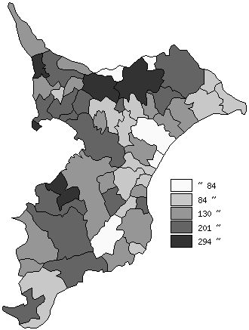
 | 千葉県の推移
 | 着工建築物数(右軸) | 指標
平成25年度 | 33412 | 207
平成26年度 | 29458 | 194
平成27年度 | 29915 | 183
平成28年度 | 30842 | 194
平成29年度 | 30818 | 219

《備 考》 ・資料出所 国土交通省「建築着工統計調査」 ・算出方法 工事費予定額÷常住人口(H30.4.1)

